关系图
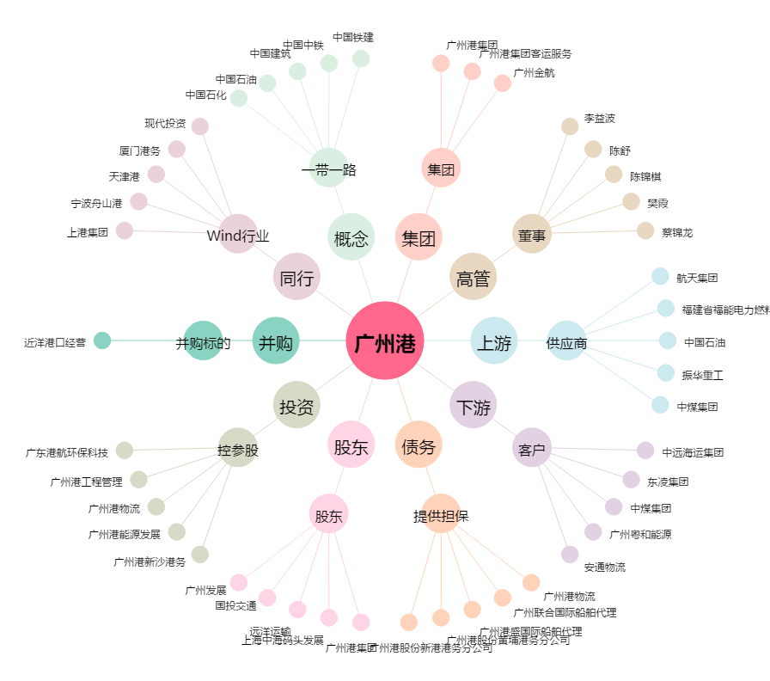
广州港[601228.SH] - 关系概览图

